测试问题点
新无纸化程序测试问题点：
NO |  | 问题点内容 | 写真类 | 提出日 | 业务改善室回复 | 回复日期 | 品质确认结果 | 确认日期
1 |  | 分类名称请追加编号管理 例子： 1.小口标签2.捆包确认3.说明书依此类推 |  | 2021-07-19 | 检查项目的分类名决定的 | 2021-07-22

NO
2 |  | 分类名称对应的具体检查项目追加编号管理 例子： 见红框部分 | 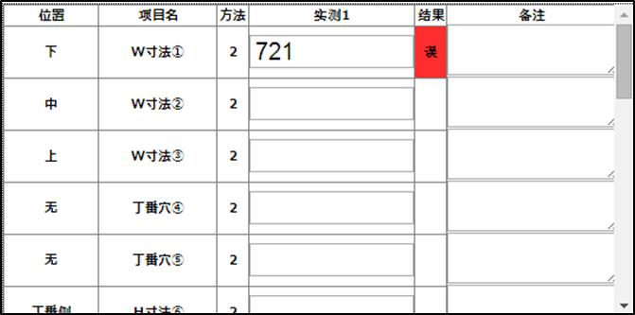 | 2021-07-19 | 可以 | 2021-07-22
1
2
3
4
5

3 |  | 检查方法显示明确中文名称 例子： 目视、卷尺、卡尺等 |  | 2021-07-19 | 现在只有3种 1:扫描 2:输入 9:目视 如果一定要卡尺，卷尺的表示 需要在模版再加一列 也就是模版录入的时候需要多录一列 | 2021-07-22

4 |  | 寸法类，请追加“基准”列 同现行程序 如果实测值错误，显示基准值 | 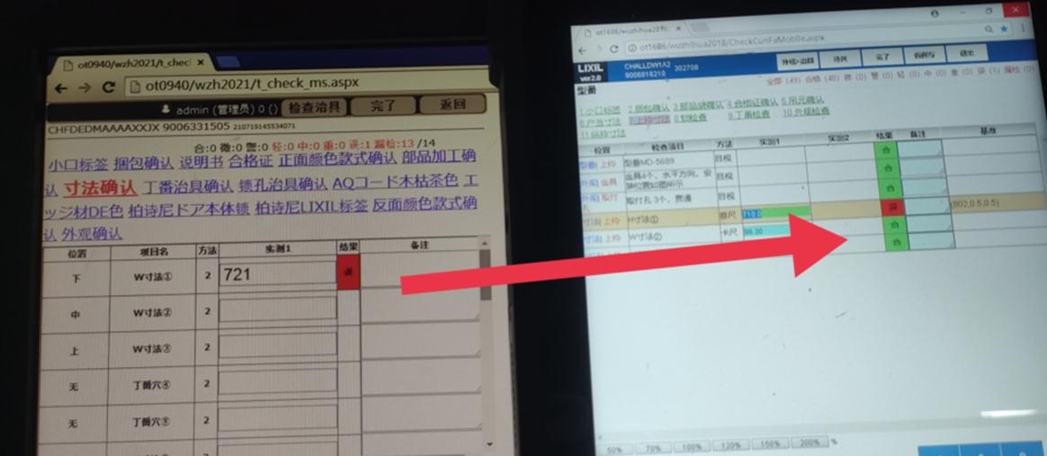 | 2021-07-19 | 可以 | 2021-07-22

现行程序
有“基准”显示列
新程序
无“基准”显示列

5 |  | 治具类检查，检查逻辑同现行程序 例子： 治具扫码后，点击对应治具号直接显示检查项目 | 检查逻辑参照附件1 | 2021-07-19 | 可以 | 2021-07-22

6 |  | 写真放大缩小方式，页面看不清楚，并且每次点击时每次都出现键盘显示 希望1：与现行一致（比例） 希望2：把放大缩小用颜色标示 | 图片说明参照附件2 | 2021-07-19 | 可以 | 2021-07-22

7 | 共通问题 | 1.文件的导出不知道在哪个位置 2.不能新添加 3.选择页面也是不能一次多个选择导出，只能选择1个页面或者需要时间上选择 4.导出的数据第一行空没有说明下面每列是什么，后续的2页.3页…..都是这样 |  | 2021-07-20 | 不懂说的是什么 如果说导出EXCEL机能 为什么还要只导出选择的行？ 实际有意义么？ 如果真是要导出100行 ，还要一个一个选一遍么？

8 | 人员管理登陆画面 | 1.删除功能，不能一次选择几个人，只能每次选择一个人或者整个页面选择 2.当删除点击时，画面没有提示删除谁并且选择的那栏也没有变化，会给人造成不知道选没选择上 |  | 2021-07-20 | 1.理论上不需要批量删除 2.删除完成后更新画面数据 有选的时间，都已经删完了 不必要的操作 一定要这么做么？ | 2021-07-22

9 | 治具MS | 导出后没有显示治具是哪个部门使用 |  | 2021-07-20 | 程序只看治具对不对和部门有什么关系么？ 还是说 导出EXCEL后 第二列 要表示成 1部这样？ 是这个意思么？

10 | 检查一览 | 日期范围选择不需要，下面可以默认一年数据，当天检查需要提示 |  | 2021-07-20 | 默认不需要一年吧， 我们认为默认10日以内即可。 大区间的查询使用的频度较低 1年 ，服务器负荷太高了，这个要面对所有的计划 所以一定天数之内是最好的 7天怎么样 | 2021-07-22

附件1
治具类检查逻辑
1.段取治具类页面
显示如下：
2.按顺序依次段取治具扫码
显示如下：

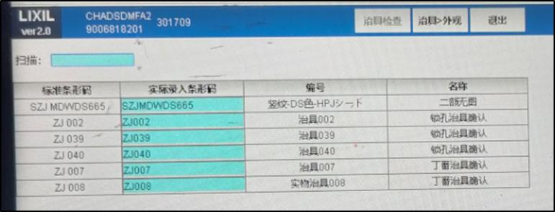
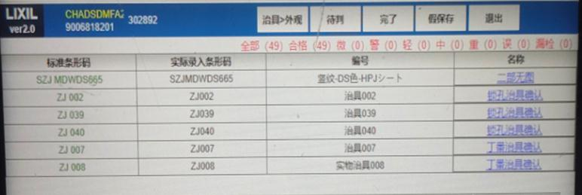

3.检查开始
显示如下：

按照顺序依次选择对应的治具检查，点击后直接弹出对应的检查项目

附件2
现行程序显示方法
新程序显示方法

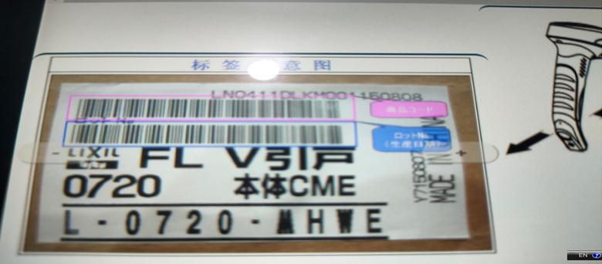

用%比显示

缩小显示
放大显示

根本就看不清楚
显示键盘画面切换太麻烦

